【貼付例】写真
写真の画像データを貼り付けてください。
撮影のポイント
① | 損害品の全体像が分かる写真をお願いします。
② | 破損箇所の位置関係がわかる写真をお願いします。
③ | 損傷箇所の状況がわかる写真(接写)※
④ | 型式や品番がわかる写真
※ | 損傷箇所がわかりにくい場合は丸印をお願いします。

例) | 上記①～④それぞれの実例の写真を添付

写真1
写真2
写真4
写真3

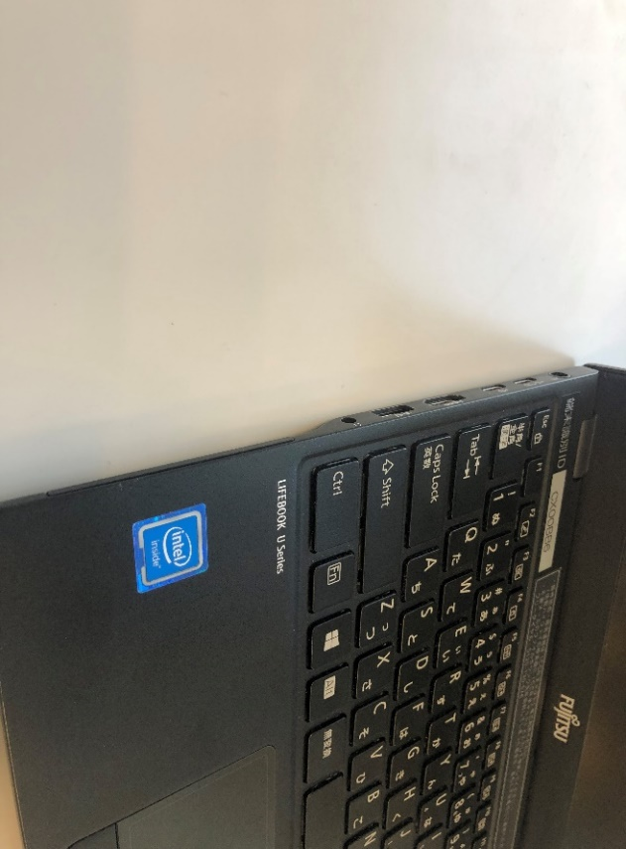

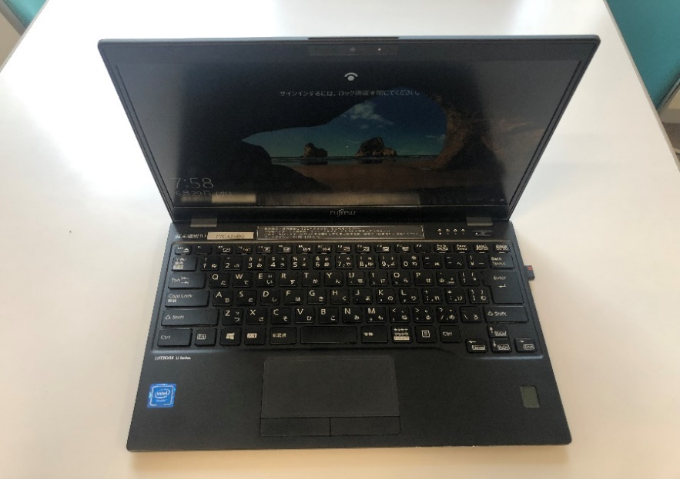

ケーブル接続した状態で落下させ、端末側の内部が折れた。

